상품제안서
트윈체크 컴퓨터용 싸인펜,제도샤프 세트 | 상품코드: F03680

 |  |  |  |  |  |  | 02-412-0044 | www.easy1.co.kr
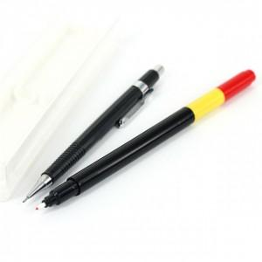 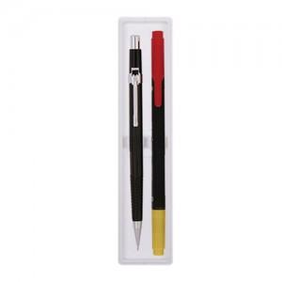

【상세/제작정보】

【인쇄/포장옵션】 | 실크 / OPP(비닐)

【공급단가】 | 수량 | 1,000~ | 2,000~ | 3,000~ | 5,000~ | 10,000~
*VAT별도 | 단가 | 1,350원 | 1,300원 | 1,260원 | 1,210원 | 1,170원

【상품 URL】 | https://easy1.co.kr:443/src/goods_detail.php?gdno=3680

